상품제안서
룩스볼펜 | 상품코드: S45166

 |  |  |  |  |  |  | 02-713-8555 | www.synergygift.co.kr
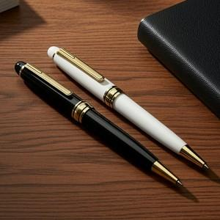  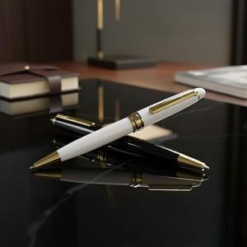

【상세/제작정보】 | <p><span style="font-size: 14pt;">*&nbsp;</span><span style="font-size: 14pt;">싸바리 케이스 변경시 박스당 입수량 100개 변동 택배비 추가 발생합니다.</span></p><p>&nbsp;</p>

【인쇄/포장옵션】 | 레이저 / 싸바리케이스

【공급단가】 | 수량 | 100~ | 500~ | 1,000~ | 3,000~ | 5,000~
*VAT별도 | 단가 | 1,360원 | 1,290원 | 1,220원 | 1,190원 | 1,170원

【상품 URL】 | https://www.synergygift.co.kr:443/src/goods_detail.php?gdno=45166

